Feuil1
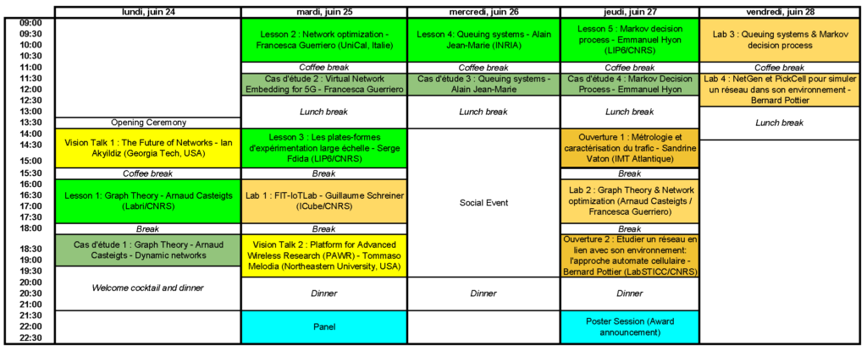
https://rescom2019.loria.fr/programme/planning/

